Notas del curso
¿Cómo estructurar un caso de negocio? ______________________________________

Desglosar un problema de negocio en una hipótesis estructurada:
¿Qué? > Problema de negocio -> Hipótesis: Partir de una pregunta específica.
¿Por qué? > Clasificar todos los motivos y sistematizarlo en pocas categorías, ejemplo:

Motivaciones económicas
Preguntas
Problemas tecnológicos (relacionado con problema de como comunica la empresa).
Política de la empresa.

¿Cómo? > Estrategia de cómo vamos a diseñar y organizar todo el análisis:

1.- Análisis cuantitativo. Debe ir siempre primero ya que es toda la información. Hacer una clasificación numérica.
2.- Análisis cualitativo. Buscar categorías en función de texto. Nos ayuda a identificar características, tipos, relacionados con el problema.
3.- Matriz cuantitativa-cualitativa. Poner en conjunto la información, entender los números y explicarlos más a profundidad.
4.- Acciones de prevención. Definir acciones con la información que tenemos. Pasar de los insights a acciones.
5.- Validación. Verificar si nuestro análisis ha servido y si nuestras acciones de prevención están teniendo efecto.

Clusterizar: Agrupar las problemáticas, motivaciones y contactos por parte de los clientes a las que nos enfrentamos. Este ejemplo se clasificaron en 4 categorías las más de 500 tipos contactos:

Motivación económica. Buscan que se les devuelva el dinero. Ésta es la más grave ya que además de ser una queja, se les devuelve el dinero.
Preguntas. Los clientes tienen dudas.
Problemas tecnológicos. Relevante para identificar fallas técnicas del servicio o producto.
Política de empresa.

Clasificación

Definir los motivos detrás de los mensajes, cuando los hayamos clasificado dentro de una categoría profundizaremos en los motivos de contacto de una manera geolocalizada por lo que tendremos especificidad en cada contexto social.

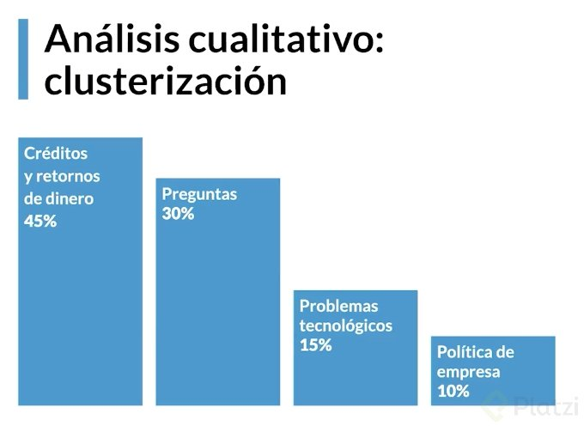

Los datos cuantitativos nos dicen qué clientes se quejaron y cuantas veces
Los datos cualitativos nos explican el motivo de su queja (devolución de dinero, problemas técnicos, dudas, etc)

La minería de textos es una rama específica de la minería de datos que se refiere al proceso de analizar y derivar información nueva de textos. Por medio de la identificación de patrones o correlaciones entre los términos se logra encontrar información que no está explícita dentro del texto. Los textos que se usan como recursos pueden ser páginas web, libros, correos electrónicos, reseñas de clientes, artículos, entre otros.

La minería de textos es un área multidisciplinaria basada en la recuperación de información, aprendizaje automático, estadísticas y la lingüística computacional. Como la mayor parte de la información (más de un 80%) se encuentra actualmente almacenada como texto, se cree que la minería de textos tiene un gran valor comercial.

Por ejemplo: Twitter, tiene su base de negocio en la exploración de los mensajes.

